Модель
Управляющие воздействия модели |  |  |  |  |  |  | Параметры |  | rho
 | Обозначение |  |  |  |  |  | Ω_IPD | 1.5 | 1.7
Курс RUB/USD | ER | 73.94 ₽ | 221.82 ₽ |  |  |  | σ_APD | 1.5 | 0.3
Изменение курса RUB/USD | DER | 0% | 200.0% |  |  |  | Ω_APD | 3.0 | 1.3
Мировая цена товара A USD | WP | 689 | 1,500.00 ₽ |  |  |  | σ_ADW | 10.0 | 0.9
Изменение мировой цены товара A USD | DWP |  | 118% |  |  |  | σ_ATD | 3.0 | 0.7
Цена экспорта товара А USD (без тарифа) | P_AXD_USD | 721 | 683.4 |  |  |  | Ω_ATD | 1.5 | 1.7
Цена импорта товара А USD (без тарифа) | P_AMD_USD | 1150 | 493.9 |  |  |  | σ_BDD | 1.5 | 0.3
Цена экспорта товара I USD (без тарифа) | P_IXD_USD | 150 | 103.86 |  |  |  |  |  | SS_DS
Экспортный тариф на товар А | TAXD | 0% | 95% |  |  |  | ε_IPD | 0.3 | 25751044.272
Экспортный тариф на промежуточный товар I | TIXD | 0% | 80% |  |  |  | ε_IXD | -1.5 | 46469882282.775
Импортный тариф на товар A | TAMD | 0% | 90% |  |  |  | ε_AVD | 0.6 | 0.000
 |  |  |  |  |  |  | ε_ADW | -0.1 | 855780615.691
Шок предложения IPD_SUPPLY | SS_IPD_SUPPLY | 0% | 0% |  |  |  | ε_AXW | 3.0 | 1.281
Шок спроса IXD_DEMAND | DS_IXD_DEMAND | 0% | 0% |  |  |  | ε_AMD | 1.0 | 3864.348
Шок предложения AVD_SUPPLY | SS_AVD_SUPPLY | 0% | 0% |  |  |  | ε_ADD | -0.9 | 166313955169.192
Шок спроса ADW_DEMAND | DS_ADW_DEMAND | 0% | 8% |  |  |  | ε_BDD | -0.9 | 1407449810565.665
Шок предложения AXW_SUPPLY | SS_AXW_SUPPLY | 0% | -90% |  |  |  | ε_BVD | 0.9 | 0.000
Шок предложения AMD_SUPPLY | SS_AMD_SUPPLY | 0% | -54%
Шок спроса ADD_DEMAND | DS_ADD_DEMAND | 0% | 0%
Шок спроса BDD_DEMAND | DS_BDD_DEMAND | 0% | 0%
Шок предложения BVD_DEMAND | SS_BVD_SUPPLY | 0% | 0%

Решение найдено
 |  | Базовое равновесие |  | Относительное качество | Новое равновесие |  | Изменение (%)
Наименование переменной | Обозначение | Цена (P) | Количество (Q), тонн |  | Цена (P) | Количество (Q), тонн | Цена (P) | Количество (Q)
Отечественное производство промежуточного товара I | IPD | 4,113 | 312,638,500 |  | 12,022 | 431,311,877 | 192.30% | 37.96%
Экспорт промежуточного товара I | IXD | 11,091 | 25,295,000 | 16.02 | 23,038 | 18,180,700 | 107.71% | -28.13%
Потребление отраслью А промежуточного товара I | AID | 3,499 | 287,343,500 | 1.00 | 11,538 | 413,131,176 | 229.77% | 43.78%
Потребление отраслью А добавленной стоимости | AVD | 18,636,846,945 | 100 | 263.55 | 51,952,672,648 | 185 | 178.76% | 84.99%
Отечественное производство A | APD | 46,200 | 62,100,000 | 0.01 | 136,381 | 105,418,375 | 195.20% | 69.76%
Отечественный экспорт A | AXD | 53,311 | 30,547,000 | 1.37 | 151,589 | 86,569,589 | 184.35% | 183.40%
Мировое производство (без отечественного экспорта) A | AXW | 50,770 | 414,638,000 | 1.69 | 316,743 | 361,394,163 | 523.87% | -12.84%
Мировое потребление A | ADW | 50,945 | 445,185,000 |  | 312,657 | 447,963,752 | 513.72% | 0.62%
Отечественное производство для внутреннего потребления A | ASD | 39,316 | 31,553,000 | 1.00 | 66,533 | 18,848,786 | 69.23% | -40.26%
Отечественное совокупное потребление A | ATD | 44,960 | 35,997,000 |  | 72,829 | 19,725,538 | 61.99% | -45.20%
Импорт товара А | AMD | 85,031 | 4,444,000 | 1.13 | 109,565 | 876,752 | 28.85% | -80.27%
Отечественное конечное потребление A | ADD | 44,960 | 10,799,100 | 1.76 | 77,945 | 6,581,377 | 73.37% | -39.06%
Отечественное промежуточное потребление A в B | BID | 44,960 | 25,197,900 | 1.00 | 70,267 | 13,144,161 | 56.29% | -47.84%
Добавленная стоимость B | BVD | 177,486,133,284 | 100 | 989.54 | 178,898,089,755 | 101 | 0.80% | 0.72%
Отечественное потребление B | BDD | 188,815,035,409 | 100 | 0.00 | 194,895,438,919 | 97 | 3.22% | -2.81%

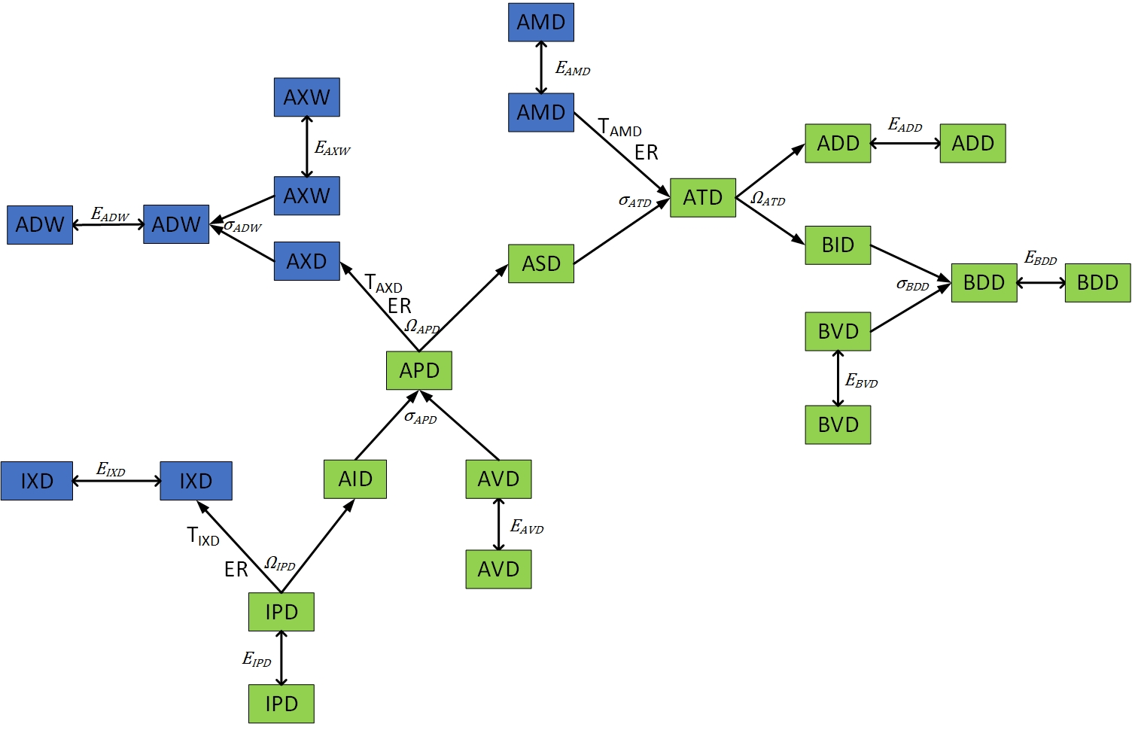
Уравнения
IPD_SUPPLY | -3.16E-12
IPD_BUD_CET | 6.99E-13
IPD_CET | 2.39E-11
IPD_BAL_CET | 0.00E+00
IXD_DEMAND | 6.90E-12
AVD_SUPPLY | -3.25E-12
APD_BUD_CES | -2.74E-13
APD_CES | -4.59E-12
APD_BAL_CES | -1.07E-13
APD_BUD_CET | 3.16E-12
APD_CET | -2.24E-11
APD_BAL_CET | 0.00E+00
ADW_BUD_CES | -9.37E-13
ADW_CES | 2.45E-11
ADW_BAL_CES | 0.00E+00
AXW_SUPPLY | -1.93E-10
ADW_DEMAND | 1.36E-12
ATD_BUD_CES | 9.14E-13
ATD_CES | 9.45E-12
ATD_BAL_CES | 0.00E+00
AMD_SUPPLY | 0.00E+00
ATD_BUD_CET | 1.71E-13
ATD_CET | -3.49E-12
ATD_BAL_CET | 0.00E+00
ADD_DEMAND | 5.52E-12
BDD_BUD_CES | -2.76E-13
BDD_CES | -7.27E-12
BDD_BAL_CES | -1.20E-13
BDD_DEMAND | 1.42E-14
BVD_SUPPLY | 0.00E+00

